상품제안서
밸류엠 가정용 45W(PD3.0+PD3.0) 2포트 GaN PPS 초고속 충전기(케이블 미포) | 상품코드: F25286

 |  |  |  |  |  |  | 02-412-0044 | www.easy1.co.kr
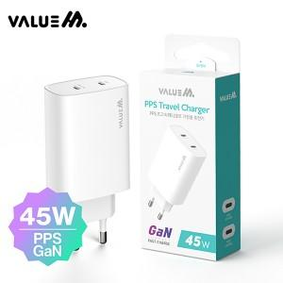

【상세/제작정보】 | 케이블미포함제품 인쇄사이즈: 40*20mm

【인쇄/포장옵션】 | 레이저 / 시판박스

【공급단가】 | 수량 | 100~ | 300~ | 500~ | 1,000~ | 3,000~
*VAT별도 | 단가 | 10,800원 | 10,620원 | 10,350원 | 10,160원 | 9,900원

【상품 URL】 | https://dev.easy1.co.kr:443/src/goods_detail.php?gdno=25286

